Anexo II
ANEXO II
SALA AUDIOVISUAL PARA LA UNIVERSIDAD NACIONAL ROSARIO CASTELLANOS 2025

PARTIDA 1: MEZCLADORA DIGITAL 32 CANALES
Cantidad de canales:40 Canales
Consumo energético:120W
PUERTOS E INTERFACES
Cantidad de puertos USB 2.0 2
Salida MIDI Si
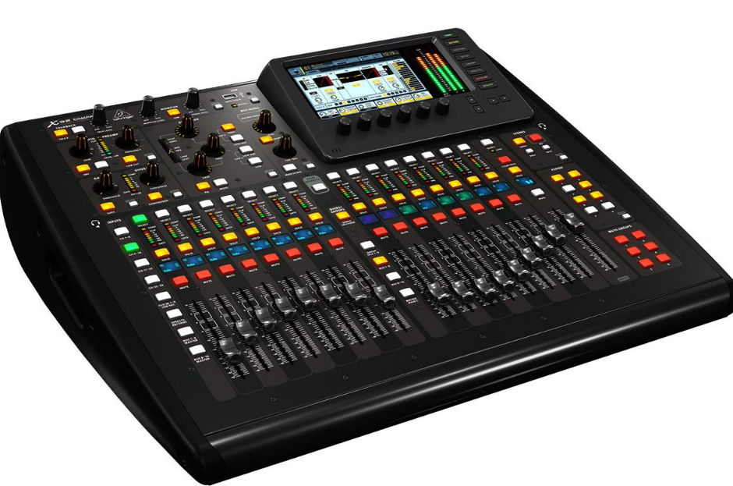
Micrófono, jack de entrada Si
Entradas de fono (RCA) 2
Salida XLR 8
Entrada auxiliar Si
PESO Y DIMENSIONES
Altura 510 mm
Profundidad 625 mm
Ancho 215mm
DETALLES TÉCNICOS
Retroiluminación Si
EXHIBICIÓN
Pantalla TFT
CONTROL DE ENERGÍA
Consumo energético 120W
DISEÑO
Color del producto Negro
ENTRADAS
Impedancia de entrada 10000 Ohmio
SALIDAS
THD, distorción armónica total 0.006%
AUDIO
Rango de frecuencia 10 - 22000 Hz
Cruce (1kHz) 100 Db
Procesamiento digital del sonido 40-bit
DESEMPEÑO
Ecualizador
Cantidad de bandas en ecualizador 6

PARTIDA 2: STAGE BOX DIGITAL 16/8
Procesamiento.
Conversión A/D D/A (Cirrus Logic A/D CS5368, D/A CS4385): 24 bit @ 44.1 / 48 kHz, rango dinámico 114 dB.
Latencia E/S de red (stagebox in> console processing>stagebox out): 1.1 ms.
Conectores.
Entradas XLR, preamps MIDAS programables: 16.
Salidas XLR: 8.
Salida phones, TRS 1/4″: 1 (mono).
Puertos AES50, SuperMAC: 2.
Conector P-16 Ultranet (no requiere fuente de alimentación): 1.
E/S MIDI: 1/1.
Salidas ADAT Toslink (1x 8 canales): 2.
Conector USB tipo B en panel trasero: 1.
Características de entrada de micrófono.
Diseño: MIDAS.
THD + noise, 20 dB ganancia, 0 dBu salida: <0.006% ponderado A. Impedancia de entrada XLR desbalanceada / balanceada: 5 kohms / 10 kohms. Nivel máximo de entrada (sin clipeo), XLR: +23 dBU. Potencia phantom (conmutable por canal): 48 V. Nivel de ruido equivalente, XLR (entrada shorted): -128 dBu. CMRR, XLR, @20 dB ganancia (típico): >70 dB.
CMMR, XLR, @40 dB ganancia: >80 dB.
Características de Entrada / Salida.
Rango de frecuencia, @ 48 kHz frecuencia de muestreo, 0 dB a -1 dB: 10 Hz – 22 kHz.
A/D rango dinámico, preamp y convertidor (típico): 109 dB.
D/A rango dinámico, convertidor y salida: 108 dB.
Rechazo de crosstalk @ 1 kHz, canales adyacentes: 100 dB.
Nivel de salida, XLR, nom/max: +4 dBu / +21 dBu.
Impedancia de salida, XLR, desbalanceado / balanceado: 75 ohms / 75 ohms.
Impedancia de salida de phones / nivel: 40 ohms / +25 dBm (mono).
Nivel de ruido residual, XLR y TRS: -87 dBu ponderado A.
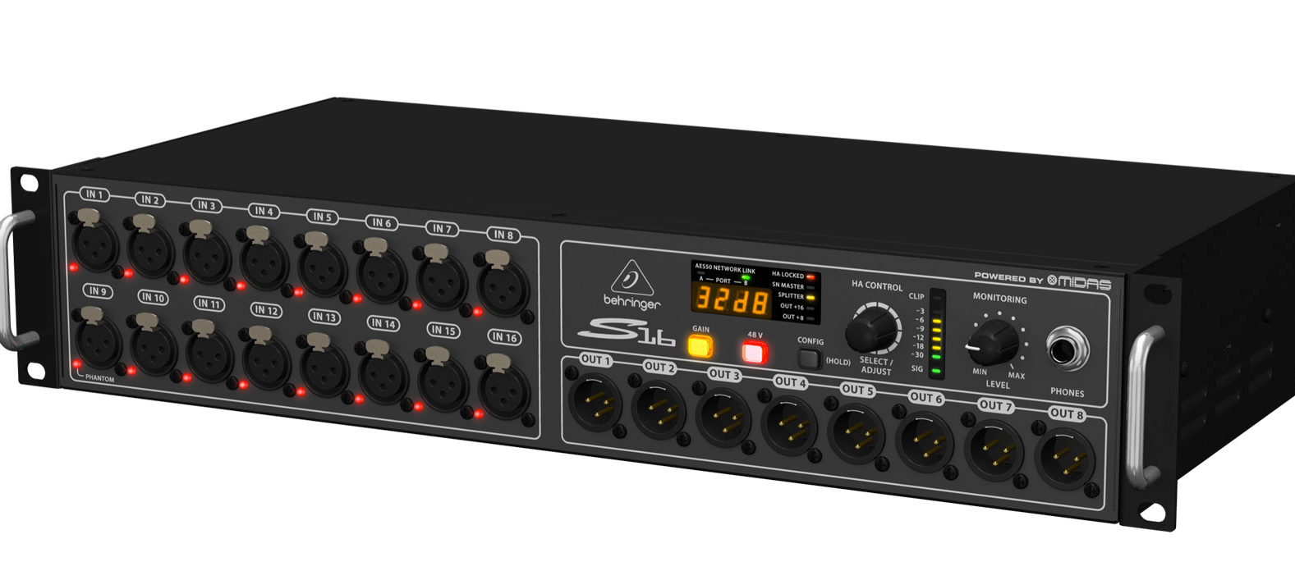
Indicadores.
Display: 4 dígitos, 7 segmentos, LED.
LEDs frontales de estado:
AES50-A: Rojo/Verde.
AES50-B: Rojo/Verde.
HA Locked: Rojo.
SN Master: Verde.
Splitter: Naranja.
Out +16: Naranja.
Out +8: Naranja.
Medidor: Sig, -30 dB, -18 dB, -12 dB, -9 dB, -6 dB, -3 dB, Clip.
Panel trasero: Modo splitter: Naranja.
Alimentación.
Fuente de alimentación conmutable de auto-rango: 100-240V (50/60 Hz).
Consumo de energía: 45 watts.
Dimensiones.
482 x 225 x 89 mm.

PARTIDA 3: BOCINA ACTIVA 12"
ALTAVOCES
Número de dispositivos 2
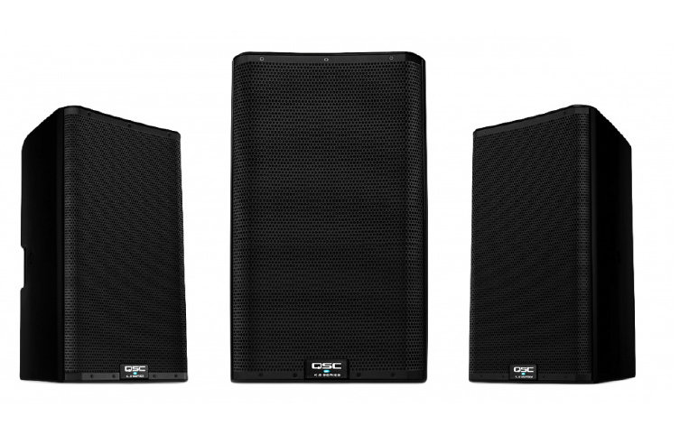
Ubicación de bocina Piso
Tipo de altavoces 2 Vías
Canales de salida de audio 1.0 Canales
Alimentación Corriente alterna
Frecuencia de entrada AC 50/60Hz
Voltaje de entrada AC 100 - 240V
Material transductor Titan
Pantalla 1.75" LCD
Amplificador/entrada del receptor tipo de interfaz 3,5 mm jack, XLR
Amplificador de potencia recomendada (min) 225 W
Ampificador Integrado
Amplificador de clase D
Amplificador de potencia recomendada (máx) 1800 W

PARTIDA 4: SUBWOOFER ACTIVO 18"
Tipo de subwoofer Altavoz de subgraves (subwoofer) activo
Tamaño del subwoofer del conductor 46 cm
Sensibilidad del subwoofer 136 Db
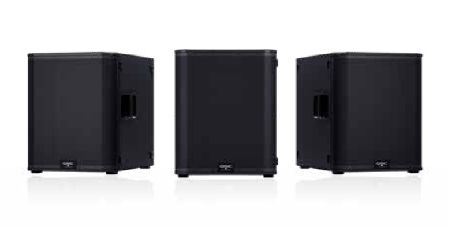
Rango de frecuencias de subwoofer 35 - 111 Hz
Número de subwoofers 1
Subwoofer de potencia máxima 3600 W
PUERTOS E INTERFACES
Entrada XLR Si
PESO Y DIMENSIONES
Altura de subwoofer 64 cm
Peso de subwoofer 47 kg
Ancho de subwoofer 52 cm
Profundidad de subwoofer 78.5 cm
CONTROL DE ENERGÍA
Alimentación Corriente alterna
Frecuencia de entrada AC 50/60Hz
Voltaje de entrada AC 100 - 240V
DISEÑO
Color del producto Negro
Indicadores LED Limit, Corriente
AMPLIFICADOR
Amplificador de clase D
DESEMPEÑO
Certificación CE, WEEE, UL, China RoHS, RoHS II, FCC Class B
CARACTERÍSTICAS
Materiales Acero Inoxidable

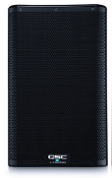
PARTIDA 5: BOCINA ACTIVA 8"
Módulo amplificador clase D de 2000 vatios
Corrección intrínseca de corrección y altavoces
El diseño DMT (transición adaptada a la directividad)
El aspecto profesional y refinado se ve muy bien en cualquier aplicación
Caja de ABS resistente para una vida útil prolongada y duradera
Pantalla digital multifunción para el control
Soportes bipolares dobles (estándar y inclinación hacia abajo de 7.5 grados)
Racores M10 para aplicaciones voladas
El panel de seguridad opcional evita la manipulación no autorizada de los controles Respuesta de frecuencia (-6dB) 59Hz - 20kHz
Rango de frecuencia (-10dB) 55Hz - 20kHz
Ángulo de cobertura nominal 105 ° asimétrica
Pantalla LCD monocromática 1.75 pulgadas x 1 pulgada (45mm x 25.4mm)
2 x LED de encendido (delantero y trasero)
3 x LED de señal de entrada
Entrada A Mic seleccionado
LED Entrada B Hi-Z seleccionado LED
Limitador LED activo

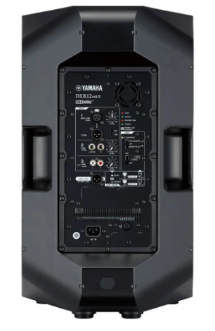
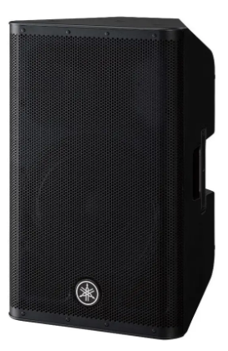
PARTIDA 6: MONITOR ESCENARIO 12"
Altavoz de 12 "de 2 vías y dos amplificadores, tipo Bass-reflex
Rango de frecuencia: 52Hz - 20kHz
Diámetro: cono de 12 ", bobina de voz: 2.5", imán: ferrita
Diafragma: 1.75 "
Tipo: controlador de compresión de garganta de 1"
Imán: Neodimio
Crossover: FIR-X tuning (filtro FIR de fase lineal)
Potencia de salida: Dinámico: 1100W (LF: 950W HF: 150W) / Continuo: 700W (LF: 600W HF: 100W)
Nivel de salida máximo: 134dB SPL
Conectores de E / S: INPUT: XLR-3-31 x1,
INPUT2: Phone x2, INPUT3: RCA PIN x 2, THRU: XLR3-32 x 1 (Paralelo con INPUT 1), LINK OUT: XLR x 1

PARTIDA 7: MICRÓFONO INALÁMBRICO DE MANO
RECEPTOR
Monitor del receptor Si
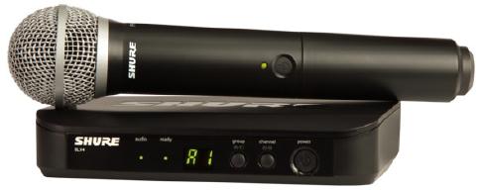
Tipo de receptor Receptor en rack
CONTENIDO DEL EMPAQUE
Número de micrófonos incluidos 1
Fuente de alimentación incluida Si
Número de receptores incluidos 1
EMISORA
Tipo de transmisor Transmisor portátil

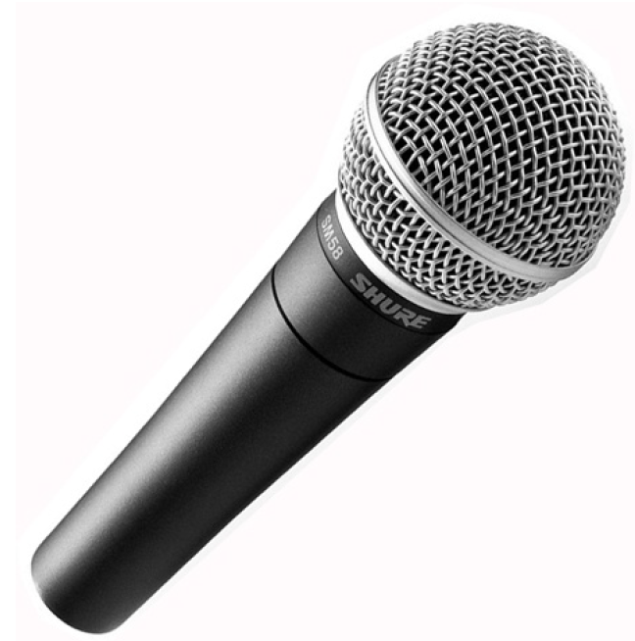
PARTIDA 8: MICRÓFONO DINAMICO CABLEADO
Frecuencia de micrófono:50 - 15000 Hz
Tecnología de conectividad:Alámbrico
Color del producto:Negro
Peso del micrófono 298 g
Dimensiones del micrófono (A x L) 51 x 162 mm
Conector XLR

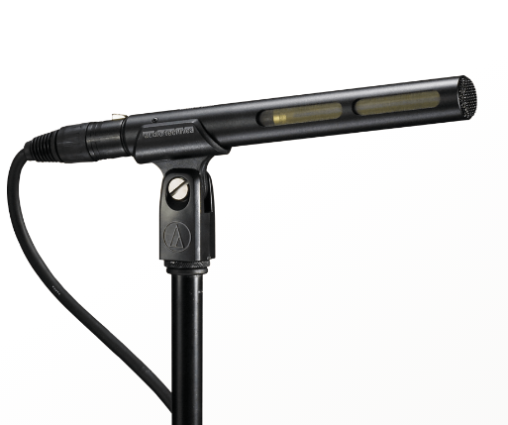
PARTIDA 9: MICRÓFONO CONDENSADOR CAÑON
Elemento
Condensador polarizado permanente de placa trasera con carga fija
Patrón Polar
Línea + gradiente
Respuesta en Frecuencia
90-20.000 Hz
Sensibilidad de Circuito Abierto
–30 dB (31,6 mV) re 1V a 1 Pa
Nivel de Sonido de Entrada Máximo
127 dB SPL, a 1 kHz a 1% T.H.D.


PARTIDA 10: PANTALLA MOTORIZADA 5M
Artículo Pantalla de proyección
Método de montaje: Pared/Techo
Relación de aspecto: 16:9
Incluye kit de montaje, (1) disparador inalámbrico de 5-12 voltios
interruptor de teclado manual desmontable, control remoto IR/RF
Atributo ecológico: GREENGUARD, GREENGUARD Gold; Respetuoso con el medio ambiente
Tipo de producto: Pantalla de proyección
Mecanismo de plegado de la pantalla: Eléctrico

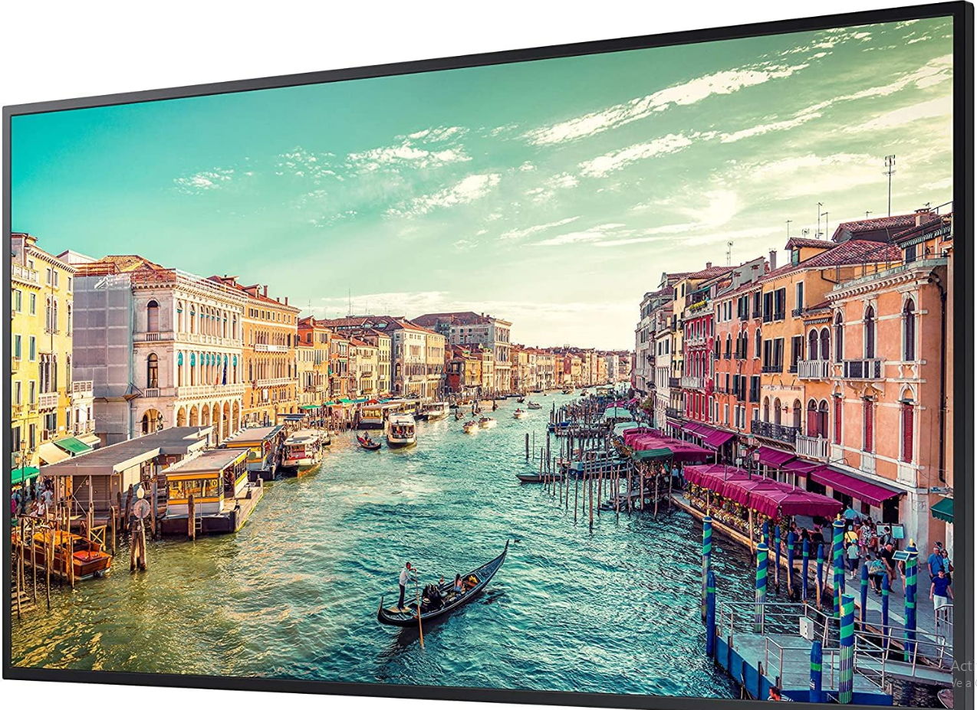
PARTIDA 11: PANTALLA LED 65"
Profundidad de pantalla | 28.5 mm
Peso de pantalla | 9.75 kg
Ancho de la pantalla | 1456.8 mm
Altura de pantalla | 831.9 mm
Detalles técnicos
Tipo de pantalla | VA
Índice de niebla | 25%
Puertos de entrada a pantalla | 1
Sustainability certificates
ENERGY STAR, EPEAT Bronze
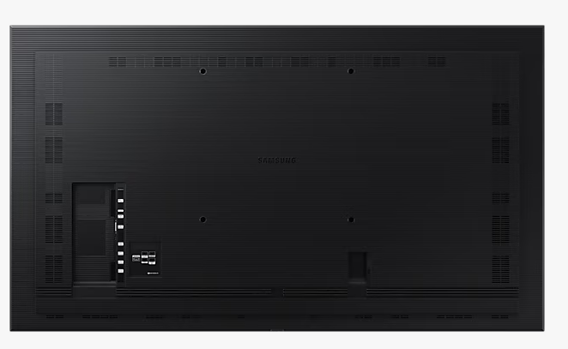
Exhibición
Intervalo de escaneado horizontal | 30 - 81 kHz
Número de colores de la pantalla | 1 mil millones de colores
Ángulo de visión, horizontal | 178°
Diagonal de la pantalla | 65"
Pantalla táctil | NO
Número de pantallas | 1
Ángulo de visión, vertical | 178°
Razón de contraste (típica) | 4000:01:00
HDCP | SI
Relación de aspecto nativa | 16:09:00
Saturación de color | 72%
Intervalo de escaneado vertical | 48 - 75 Hz
Resolución de la pantalla | 3840x2160 4K Ultra HD
Tecnología de visualización | LCD
Tipo HD | 4K Ultra HD
Nombre comercial de la relación de contraste dinámico | Mega Contrast
Área de visualización activa (A x A) | 1428.48 x 803.52 mm
Tamaño de pixel | 0.372 x 0.372 mm
Brillo de pantalla | 500 cd / m²
Pantalla antirreflectante | SI
Control de energía
Consumo energético | 187 W
Consumo de energía (inactivo) | 0.5 W
Frecuencia de entrada AC | 50/60Hz
Consumo energético (en suspensión) | 0.5 W
Voltaje de entrada AC | 100 - 240V

PARTIDA 12: PAR LED RGBW 200W
Canales DMX:4, 5 o 10
Conectores DMX:XLR de 3 pines
Fuente de iluminación:12 de cuatro colores (RGBA) 6 W (2 A), 50,000 horas de vida estimadas
Frecuencia de :0 a 31 Hz
Ángulo del haz:16°
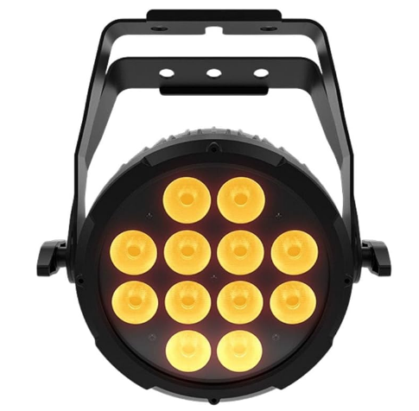
Ángulo de campo:31°
Iluminancia:4,220 lux @ 2 m, 1, 015 lux @ 5 m
Alimentación en cadena:7 unidades @ 120 V; 13 unidades @ 230 V
Entrada de voltaje:Autoajustable de 100 a 240 VCA, 50/60 Hz
Potencia/corriente:82 W, 1 A @ 120 V, 60 Hz
78 W, 0.6 A @ 230 V, 50 Hz
Peso:3.3 kg (7.2 lb)
Tamaño:253 x 98 x 290 mm (10 x 3.9 x 11.4 in)
Certificaciones:CE, MET (EE.UU.)
Controladores opcionales: IRC-6, D-Fi USB

PARTIDA 13: FRESNEL LED
Fuente de luz LED blanca cálida de 100 W. Viseras incluidas. Marco de filtro incluido.
Sutter/Regulador de intensidad
. Estroboscópico: Efecto estroboscópico (1-18 destellos por segundo).
. Regulador de intensidad: Atenuación suave de 0-100 % mediante DMX.
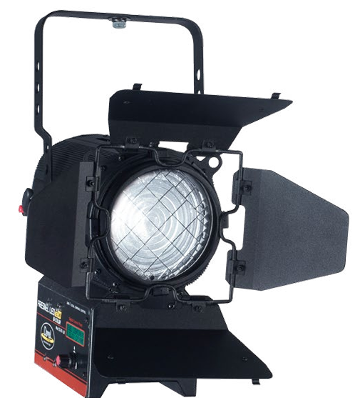
Fuente de luz
. Lux: 979 Lux / 91 FC a 10 Hz / 3 M a potencia máxima.
. Lámpara: 1 LED de 100 W.
. Vida útil de la lámpara: 100 W, 3800 K, 50 000 horas.
Sistema óptico
. Zoom manual de 10 a 50 grados.
Control
. Canales DMX: 1 o 2 canales, 2 modos de control DMX
. Pantalla LED de menú
. USITT DMX-512
. Control DMX interno para regulador/estrobo
. Ventilador silencioso
. Control integrado
. Autónomo
. Sin parpadeo
Parámetros de funcionamiento
. Clasificación IP: IP 20
. Rigging: Soporte de horquilla simple / cable de seguridad y datos opcional
Fuente de alimentación
. Fuente de alimentación: Electrónica, multivoltaje 120 V-240 V 50/60 Hz
. Consumo de energía: 120 W
Conectores
. Entrada y salida de datos XLR de 3 y 5 pines
. Tipo de cable/enchufe: IEC 120 V EE. UU.
Dimensiones y peso
Dimensiones: (LxAnxAl) 14,5" x 9,84" x 14,5" / 368,3 x 250 x 368,3 mm
. Peso: 11,6 lb / 5,3 kg
Homologaciones
. Aprobación CE - ETL pendiente

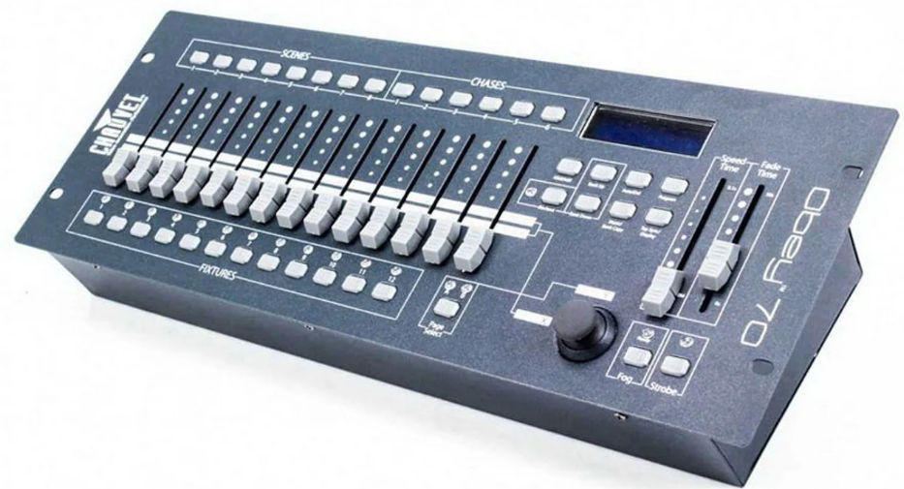
PARTIDA 14: CONSOLA DMX
Canales DMX:384
Conectores DMX:XLR de 3 pines
Espacios para montaje en rack:4U
Entrada de voltaje:9 VCD, 500mA (Fuente de alimentación externa autoajustables de 100 a 240 VCA 50/60Hz)
Peso:3.3 kg (7.3 lb)
Tamaño:483 x 178 x 71 mm (19 x 7 x 2.8 in)

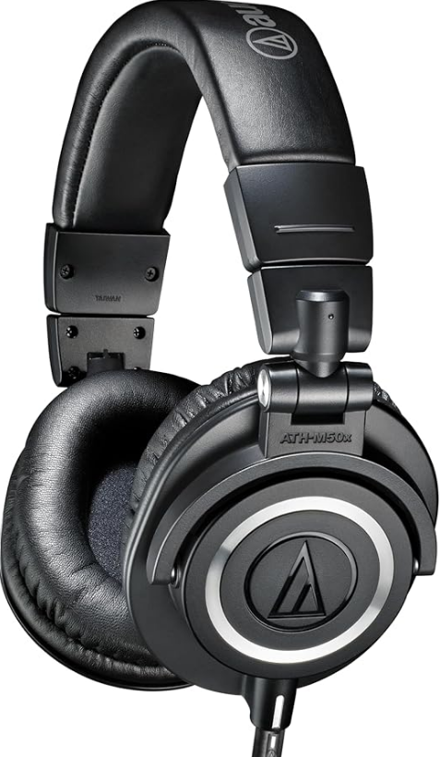
PARTIDA 15: AUDÍFONOS MONITOREO
Marca Audio-Técnica
Modelo ATH-M50x
Nombre Modelo M50x
Contenido de la caja Audifonos^Estuche protector^adaptador de 6,3 mm (1/4")^Cable desconectable
Descripción del rango de edad Adulto
Tipo de embalaje Caja rígida o Caja acolchada
Está autografiado No
Número de serie 50
UPC 700621457916
Fabricante Audio-Technica

